Sheet1
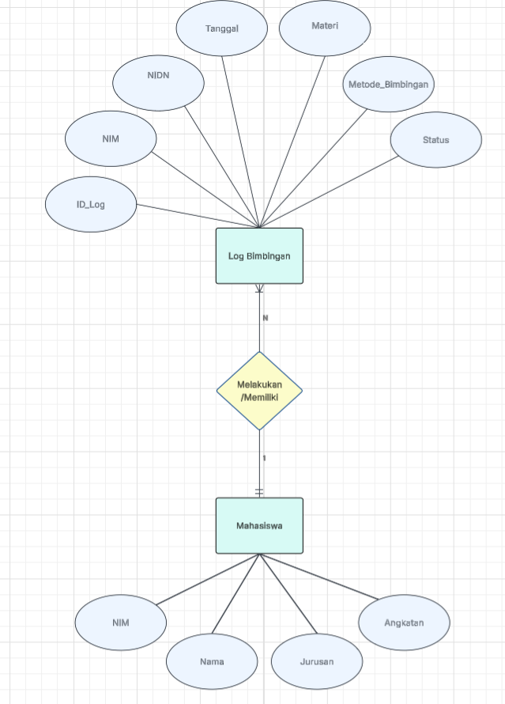
ERD : | Tabel Mahasiswa
 | Kolom | Tipe Data | Panjang Data | Keterangan | Byte | Jumlah data yang akan diinputkan | 3000
 | NIM | CHAR | 11 | Panjang karakter selalu tetap (statis). | 11
 | Nama | VARCHAR | 50 | Panjang karakter bervariasi dan lebih hemat penyimpanan. | 52
 | Jurusan | VARCHAR | 30 | Panjang karakter bervariasi dan lebih hemat penyimpanan. | 32
 | Angkatan | INT | - | Digunakan untuk menyimpan angka tahun (bilangan bulat). | 4
 | Total Storage/Data |  |  |  | 99
 | Total Storage 3.000 Data (dibagi 1.000.000) |  |  |  | 99 x 3.000 = 297.000 Byte
 |  |  |  |  | = 297.000 / 1.000.000
 |  |  |  |  | = 0,92 MB
 | Total Data yang dapat ditampilkan (8192/total storage/data) |  |  |  | 8192 / 99 = 82,74
 |  |  |  |  | = 82 Data/Page

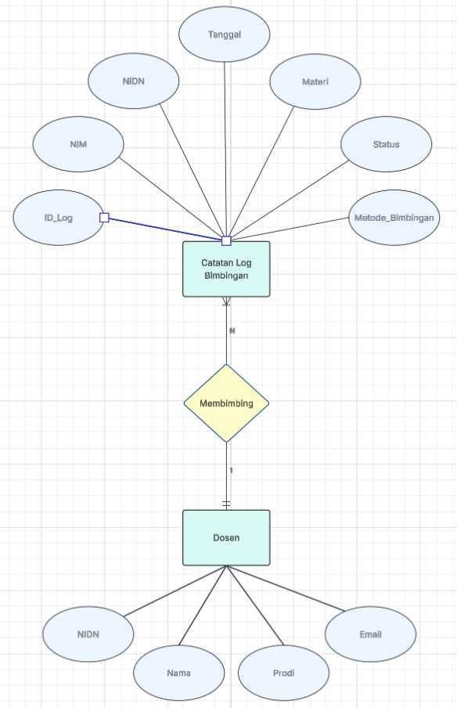
 | Table Dosen
 | Kolom | Tipe Data | Panjang Data | Keterangan | Byte | Jumlah data yang akan diinputkan | 700
 | NIDN | CHAR | 10 | Panjang karakter selalu tetap (statis). | 10
 | Nama | VARCHAR | 50 | Panjang karakter bervariasi dan lebih hemat penyimpanan. | 52
 | Prodi | VARCHAR | 30 | Panjang karakter bervariasi dan lebih hemat penyimpanan. | 32
 | Email | VARCHAR | 50 | Format alamat email memiliki panjang yang berbeda-beda. | 52
 | Total Storage/Data |  |  |  | 146
 | Total Storage 700 Data (dibagi 1.000.000) |  |  |  | 146 x 700 = 102.200 Byte
 |  |  |  |  | = 102.200 / / 1.000.000
 |  |  |  |  | = 0,10 MB
 | Total Data yang dapat ditampilkan (8192/total storage/data) |  |  |  | 8192 / 146 = 56,10
 |  |  |  |  | = 56 Data/Page

 | Table Log Bimbingan
 | Kolom | Tipe Data | Panjang Data | Keterangan | Byte | Jumlah data yang akan diinputkan | 30000
 | ID_Log | INT | - | Identitas unik berupa angka untuk efisiensi indeks. | 4
 | NIM | CHAR | 11 | Panjang karakter selalu tetap (statis). | 11
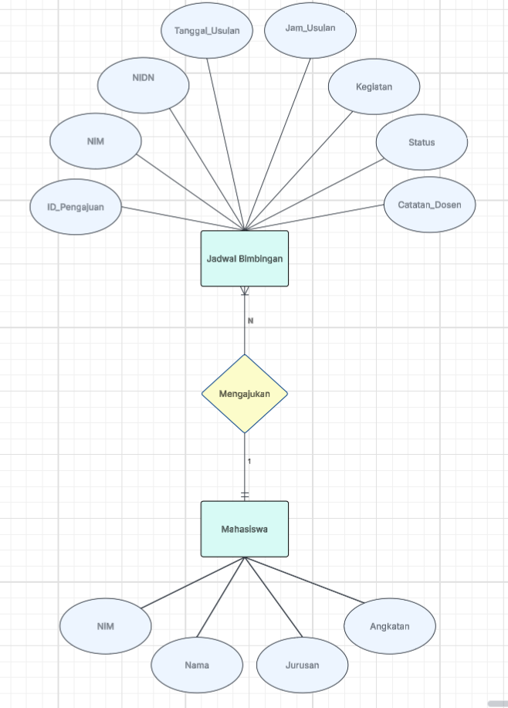
 | NIDN | CHAR | 10 | Panjang karakter selalu tetap (statis). | 10
 | Tanggal | DATE | - | Tipe data khusus untuk format penanggalan standar. | 3
 | Materi | TEXT | - | Menampung uraian kalimat yang panjang dan banyak. | 255
 | Status | VARCHAR | 20 | Menyimpan pilihan kata dengan panjang karakter beragam. | 22
 | Metode_Bimbingan | VARCHAR | 20 | Menyimpan pilihan kata dengan panjang karakter beragam. | 22
 | Total Storage/Data |  |  |  | 327
 | Total Storage 30.000 Data (dibagi 1.000.000) |  |  |  | 327 x 30.000 = 9.810 .000

 |  |  |  |  | = 9,81 MB
 | Total Data yang dapat ditampilkan (8192/total storage/data) |  |  |  | 8192 / 327 = 25,05
 |  |  |  |  | 25 Data/Page

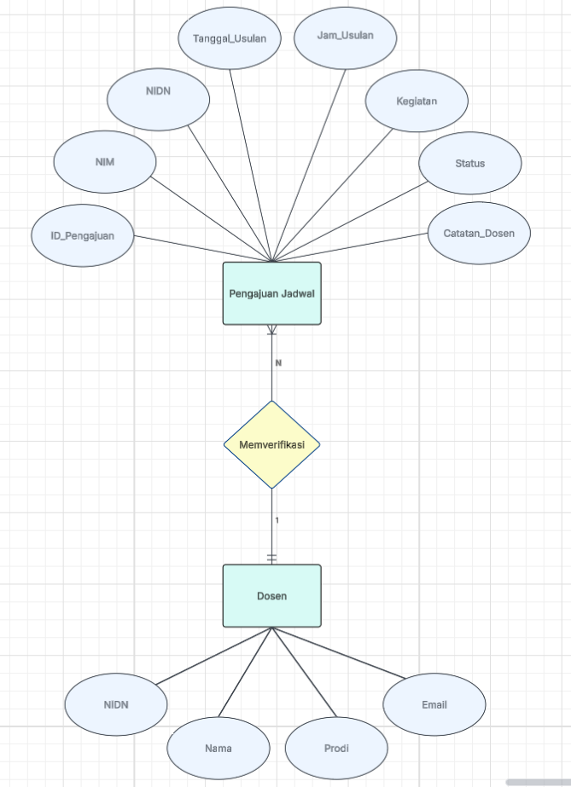
 | Table Pengajuan Jadwal
 | Kolom | Tipe Data | Panjang Data | Keterangan | Byte | Jumlah data yang akan diinputkan | 150000
 | ID_Pengajuan | INT | - | Identitas unik berupa angka untuk efisiensi indeks. | 4
 | NIM | CHAR | 11 | Panjang karakter selalu tetap (statis). | 11
 | NIDN | CHAR | 10 | Panjang karakter selalu tetap (statis). | 10
 | Tanggal_Usulan | DATE | - | Tipe data khusus untuk format penanggalan standar. | 3
 | Jam_Usulan | TIME | - | Tipe data khusus untuk menyimpan format waktu. | 3
 | Kegiatan | VARCHAR | 100 | Deskripsi singkat kegiatan dengan panjang teks bervariasi. | 102
 | Status | VARCHAR | 20 | Menyimpan pilihan kata dengan panjang karakter beragam. | 22
 | Catatan_Dosen | TEXT | - | Menampung uraian kalimat yang panjang dan banyak. | 255
 | Total Storage/Data |  |  |  | 410
 | Total Storage 150.000 Data (dibagi 1.000.000) |  |  |  | 410 x 150.000 = 61.500 .000 Byte
 |  |  |  |  | = 61.500 .000 / 1.000 .000
 |  |  |  |  | = 61,5 MB
 | Total Data yang dapat ditampilkan (8192/total storage/data) |  |  |  | 8192 / 410 = 19,98
 |  |  |  |  | = 19 Data/Page

